Sheet1
1. 수술 결과, 성공예측 및 케어 활동 필요성 확인.
출처 https://www.mk.co.kr/news/it/view/2022/05/459663/

1-1 수술 성공률과 수술 후 실패(통증) 증후군 데이터.
척추수술 성공률(단위=%)
척추수술 후 통증 증후군 발생 빈도 (단위=%)
 |  |  |  |  |  | tips = 척추 실패 증후군이라고도 한다.
1차 | 2차 | 3차 | 4차 |  |  | 척추 융합술(고정술) | 척추관협착증 | 미세 디스크 절제술
50% | 30% | 15% | 5% |  |  | 46% | 29% | 25%

척추 수술 성공률은 1차에서는 50%의 가능성이 존재한다. |  |  |  |  |  | 척추 수술이 실패한 후, 나타나는 통증과 고통의 데이터이다.
그러나, 수술을 반복할 수록 효과는 현저히 감소한다. |  |  |  |  |  | 처음에는 아픔이 덜느껴지지만 나중갈수록 고통이 뚜렷하게 나타난다.

척추 수술 1만 8590명 중 5년 안에 재수술하는 환자 비율
재수술 환자 기간별 비율
수술 | 재수술 |  |  |  |  | 5년 이내 | 4년 이내 | 3년 이내 | 2년 이내 | 1년 이내 | 한달 이내
86.6 | 13.4 |  |  |  |  | 13.4 | 12.1 | 10.5 | 9 | 7.4 | 4.1

환자들은 고통속에서도 참으면서 재수술을 하지 않으려 하지만 |  |  |  |  |  | 그 재수술을 진행하는 인원들 중, 수술한지 한달에서 5년까지의 기간 내에
몇몇 환자들은 너무 고통이 심해 재수술을 진행합니다. |  |  |  |  |  | 찾아 오는 사람들이 5년이내에 가장 많이 옵니다.

그럼 이런 수술 후의 통증 증후군과 재수술 데이터 수치를을 어떻게 줄여야 하는가?

출처 https://m.news.zum.com/articles/7236091

출처 https://m.post.naver.com/viewer/postView.naver?volumeNo=6789518&memberNo=8885713
중알일보 헬스 미디어

이러한 뉴스와 데이터로 보아 퇴원후 관리, 즉 케어 활동 시스템이 굉장히 중요함을 알 수 있다.
그럼 이러한 케어에 대한 관심을 어떻게 높이고 어떤 방식을 사용해야 효율적인 케어를 할 수 있을까?
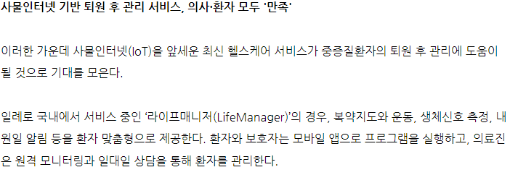

출처 http://medicalworldnews.co.kr/news/view.php?idx=1510932836

수술 후 관리 이후 사람들의 통증감소율과 삶의 질 향상
통증감소율
통증감소율
기능장애 감소
삶의 질 향상
 | 허리통증(NRS) |  | 다리통증(NRS) |  | 기능 장애 지수(ODI) |  | 삶의 질 지수(EQ-5D)
입원 | 5.77 | 입원 | 4.4 | 입원 | 50.55 | 입원 | 0.54
퇴원 | 3.15 | 퇴원 | 2.52 | 퇴원 | 33.19 | 퇴원 | 0.74
 |  |  |  | 장기 추적 설문 시점 | 27.39 | 장기 추적 설문 시점 | 0.74

즉, 이러한 데이터를 보아 우리는 수술만으로 끝나는것이 아닌 이후의 케어활동에도 관심을 가지고, 행해야 합니다.

